상품제안서
귀요미 캐릭터 썸머모기패치 | 상품코드: S39564

 |  |  |  |  |  |  | 02-713-8555 | www.synergygift.co.kr
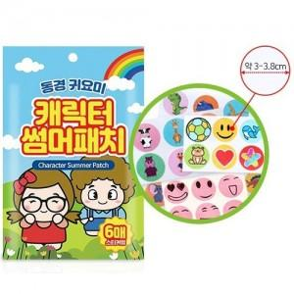

【상세/제작정보】 | <p><span style="font-size: 14pt;">※ 패치 캐릭터 디자인은 랜덤 발송됩니다.</span></p><p><span style="font-size: 14pt;">※ 피부에 직접 사용하시면 안됩니다.</span></p>

【인쇄/포장옵션】 | 스티커 / OPP(비닐)

【공급단가】 | 수량 | 500~ | 1,000~ | 3,000~ | 5,000~ | 10,000~
*VAT별도 | 단가 | 1,040원 | 1,020원 | 1,000원 | 960원 | 920원

【상품 URL】 | https://www.synergygift.co.kr:443/src/goods_detail.php?gdno=39564

